Blad1
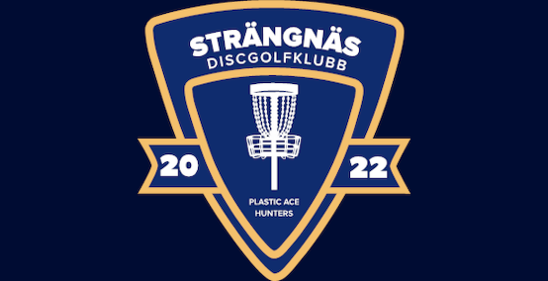

petra.thurfjell@intersport.se

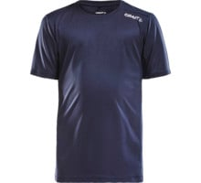
CRAFT Rush Tee | inkl tryck |  | art.nr
HERR | 299 kr |  | 1914655 | DC
DAM | 299 kr |  | 1914656 | DC
JUNIOR | 249 kr |  | 1914657 | DC

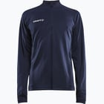

CRAFT Evolve Full Zip
HERR | 539 kr |  | 1914757 | DC
DAM | 539 kr |  | 1914760 | DC
JUNIOR | 499 kr |  | 1914763 | DC

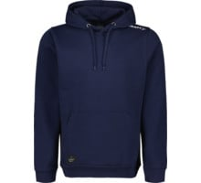
CRAFT Luvtröja | inkl tryck
HERR | 499 kr |  | 1915344 | DC
DAM | 499 kr |  | 1915345 | DC
JUNIOR | 409 kr |  | 1915346 | DC

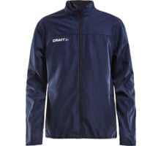
CRAFT Rush Vindjacka | inkl tryck
HERR | 549 kr |  | 1907379 | CRAFT
DAM | 549 kr |  | 1907380 | CRAFT
JUNIOR | 449 kr |  | 1907381 | CRAFT

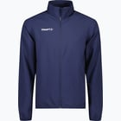
CRAFT Rush Träningsjacka |  | inkl tryck
HERR |  | 569 kr | 1914672 | DC
DAM |  | 569 kr | 1914673 | DC
JUNIOR |  | 489 kr | 1914674 | DC

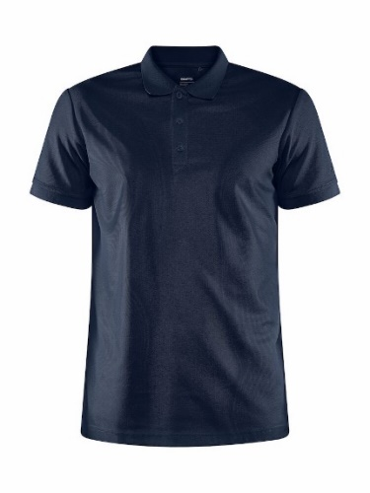

CRAFT Unify Polo Shirt |  | inkl tryck
HERR |  | 449 kr | 1903198 | CRAFT
DAM |  | 449 kr | 1909139 | CRAFT

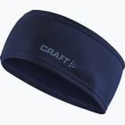

CRAFT Pannband | inkl tryck

Onesize |  | 199 kr | 1909933 | CRAFT

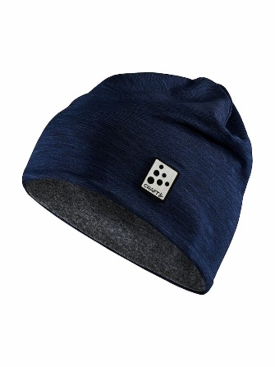

CRAFT Microfleece Hat |  | inkl tryck

Onesize |  | 249 kr | 1911719 | CRAFT
Med hål för hästsvans |  | 249 kr | 1907911 | CRAFT

